SOP FORMU
 |  | MB3SOP4_VİSKOZİTE TEMİZLİK VE BAKIMI TALİMATI |  |  | İLK YAYIM TARİHİ : 16.07.2025
 |  |  |  |  | REV. TARİHİ : -
 |  |  |  |  | DOK. NO : MB3SOP4
 |  | BAKIM VE TEKNİK OPERASYONLAR |  | SOP | REV.: 0 SAY : 1/1
KAPSAM : Viskozite temizlik ve bakım talimatını içerir.
DİKKAT! SOP Formunda belirtilen adımların veya ekipmanların dışında çalışma yapmayınız. Farklı bir uygulama ile karşılaştığınızda kesinlikle müdahale etmeyiniz ve mutlaka ilk amirinize bilgi veriniz.
NO | İŞ ADIMI (Prosesin başından sonuna adım adım süreçler anlatılır. Siyah renk ile net ifadeler yazılır.) |  | DİKKAT EDİLECEK HUSUSLAR (Proses adımlarının her birinde Kalite, İş Güvenliği ve Çevre için dikkat edilmesi gereken çok önemli noktalara değinilir. Kaliteye veya Fireye etki edecek konular kırmızı renk, İSGÇ konular mavi renk ile yazılır.) | KULLANILAN EKİPMAN | FOTOĞRAFLAR
1 | Viskozite kontrol panelinde o - ve o + butonlarına basılarak hortum ve ölçüm tüpüne temiz solvent basılarak hattın temizliğini yapınız. |  | Hatta kaçak var/yok kontrolü yapılmalıdır. Ekipmansız müdahele etmeyiniz. |  | 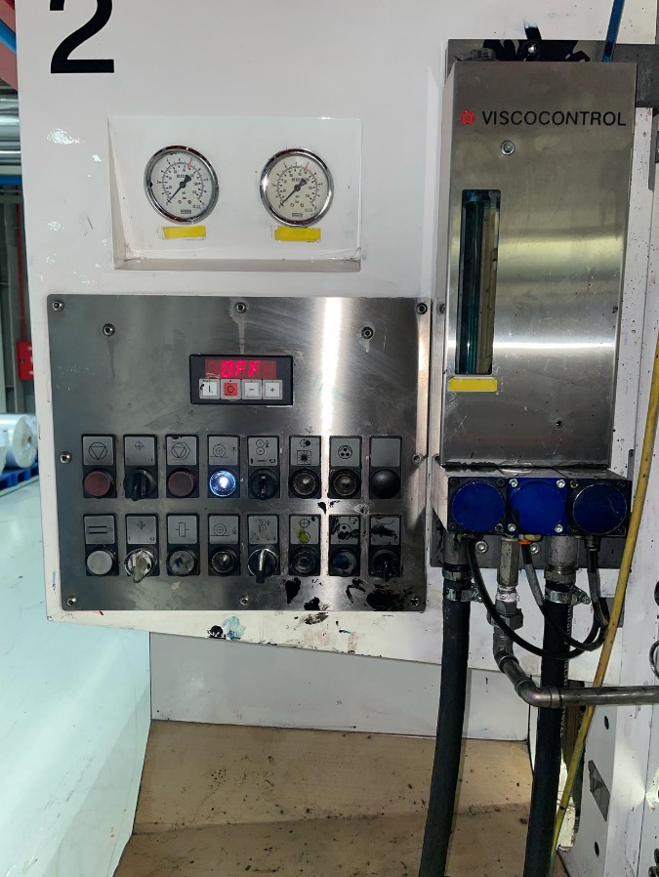
2 | Ölçüm misketinin cam tüp içerisinde hareket ettiği gözlemleyiniz. |  | Misket hareket etmiyosa değiştiriniz.
3 | Tıkanıklık var ise bağlantılar ve valfler sökülerek temizleyin ve toplayınız. |  | Bu işlem sırasında mutlaka eldiven ve gözlük takınız.
4 | Başlatma butonunu seçiniz. |  | Doğru butona basınız.
5 | Ölçüm değeri ekranda gözlemleyiniz. |  | Ölçüm degeri yanlışsa kontrol edilip tamir edilmesi gerekmektedir.
6 | İşlem tamamlandıktan sonra kullanılan solvent ve bez atıklarını uygun atık kutusuna atınız, ekipmanları temizleyip yerine kaldırınız. |  | Solvent buharına maruz kalmamak için ortamı havalandırınız.
7
GEREKLİ EL ALETLERİ |  |  | GEREKLİ YARDIMCI EKİPMANLAR |  | GEREKLİ KİŞİSEL KORUYUCU DONANIMLAR
(EK SAYFALARDAKİ BÖLÜME AİT NUMARALAR YAZILMALIDIR) |  |  | (EK SAYFALARDAKİ BÖLÜME AİT NUMARALAR YAZILMALIDIR) |  | (EK SAYFALARDAKİ BÖLÜME AİT NUMARALAR YAZILMALIDIR)
HAZIRLAYAN |  |  | KONTROL EDEN |  | ONAYLAYAN
Mehmet Akif UZUN (BÖLÜM MÜHENDİSİ / ŞEFİ) |  |  | (İSGÇ) | (KALİTE GÜVENCE) | (BÖLÜM MÜDÜRÜ) / (KG VE LABORATUVARLAR MÜDÜRÜ)

